Ohjeet
Kiertotalouden oppimisympäristön kehittämistyökalu
Lue nämä ohjeet ennen työkalun käyttöä

Mihin työkalua voi käyttää? | Tämä kehittämistyökalu on tarkoitettu ammattikorkeakoulujen käyttöön. Työkalua voi hyödyntää tuomaan eri näkökulmia esille kiertotalouden oppimisympäristöjen kehittämisen eri vaiheissa. Tavoitteena on auttaa oppimisympäristön systeemmaattisessa kehittämisessä. Siitä voi olla apua myös, jos ammattikorkeakoulussa ollaan kehittämässä täysin uutta oppimisympäristöä. | 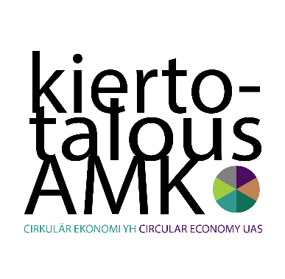
Kuka työkalua voi hyödyntää? | Työkalua voi hyödyntää kuka tahansa oppimisympäristön parissa työskentelevä (opettaja, projektihenkilö, ohjaaja)
Pitkä versio | Pidempi versio on tarkoitettu oppimisympäristön syvällisempään tarkasteluun. Sen kokonaisvaltaiseen hyödyntämiseen kannattaa varata aikaa 1-3 työpäivää. Työkalun avulla voi määritellä oppimisympäristön keskeisimmät kehittämiskohteet.
Lyhyt versio | Lyhyempi versio toimii apuna pikaiseen oppimisympäristön arviointiin. Sen avulla voi saada jotain uusia ideoita oman oppimisympäristön kehittämiseen. Sen hyödyntämiseen riittää 1-3 tuntia.

Työkalun käyttö:
1 | Valitse käytätkö pitkää vai lyhyttä versiota kehittämistyökalusta.
2 | (Molemmat versiot:) Täytä arvioinnin kohdat yksi kerrallaan, joko yhdessä muiden kanssa tai yksin. Arvioi jokainen kohta valitsemalla alasvetovalikosta siihen sopiva vastaus (ei, osittain, enimmäkseen, kyllä). Voit myös valita vastauksista vaihtoehdon "ei koske meitä", jos kyseinen näkökohta ei koske teidän oppimisympäristöänne. Halutessasi voit lisätä kommentteja liittyen arvioituihin näkökohtiin.
3 | (Pitkä versio:) Vastaamisen jälkeen voit tarkastella vastauksiasi eri oppimisympäristön ulottuvuuksien kesken ja määritellä ne osa-alueet, joissa oppimisympäristönne vaatii eniten kehittämistä (vastauksina on joko "ei" tai "osittain").
4 | (Molemmat versiot:) Vastausten pohjalta valitse haluamasi kehittämiskohdat, tee kehittämissuunnitelma tai toteuta pilotti.

Tämä työkalu on kehitetty Opetus- ja kulttuuriministeriön rahoittamassa Kiertotalousosaamista ammattikorkeakouluihin -hankkeessa. Lue lisää: kiertotalousamk.fi

